ריכוז גדודי
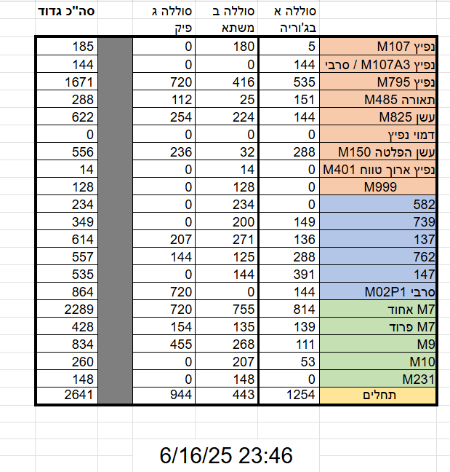
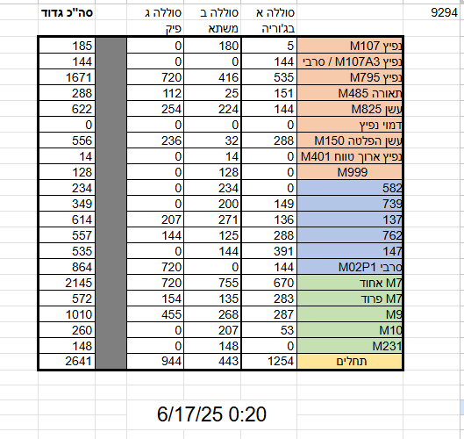
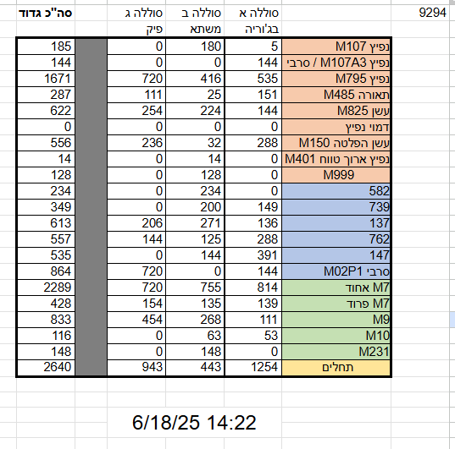
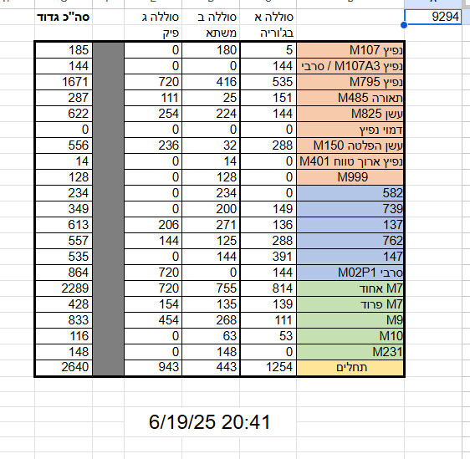
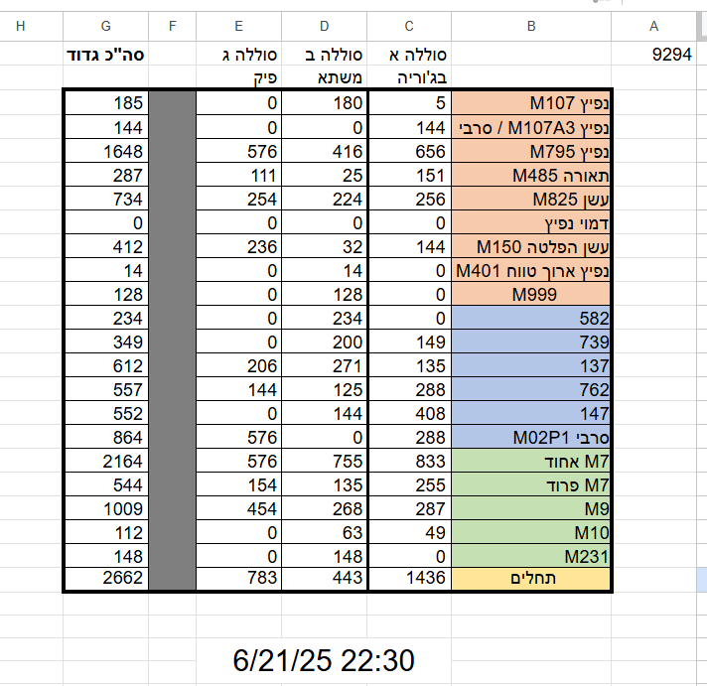
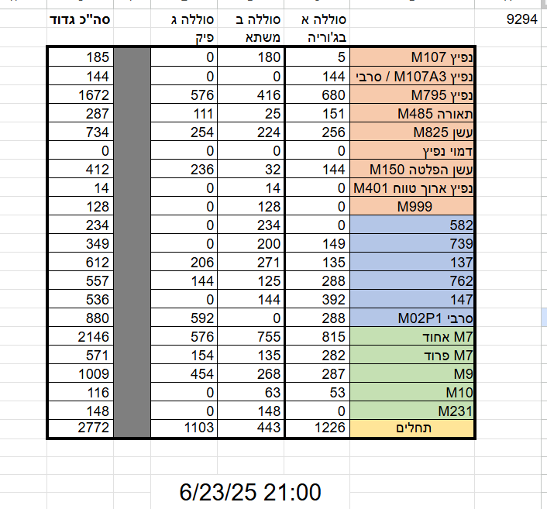
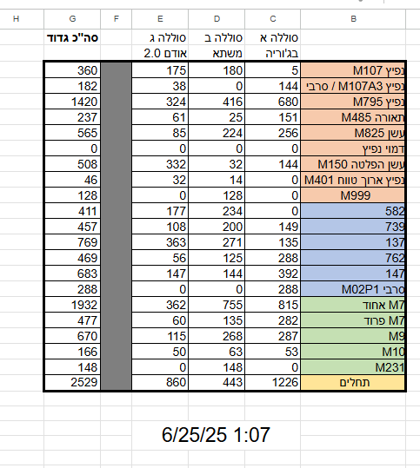
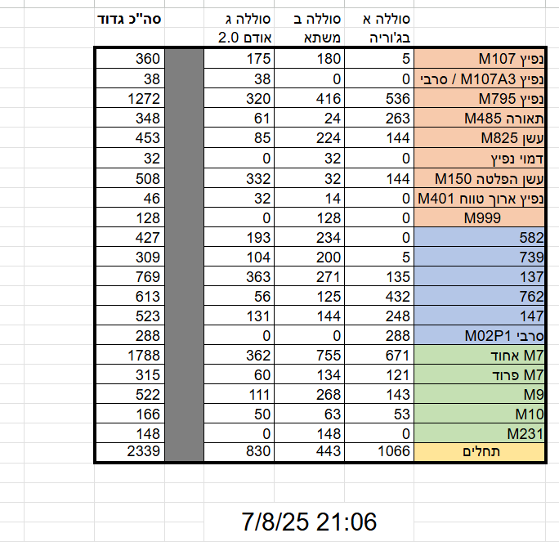
9294 | דוח תחמושת | סוללה א | סוללה ב | סוללה ג | סה"כ גדוד | שצ''ל ירי | סוללה א | סוללה ב | סוללה ג | סה"כ גדוד | דוח תחמושת מעודכן | סוללה א | סוללה ב | סוללה ג | סה"כ גדוד
 |  | כפר גלעדי | גומא | יחמור |  |  | כפר גלעדי | גומא | אלקוץ |  |  | כפר גלעדי | גומא | יחמור
 | נפיץ M107 | 124 | 181 | 224 | 529 | נפיץ M107 |  | 14 | 16 | 30 | נפיץ M107 | 124 | 167 | 208 | 499
 | נפיץ M107A3 / סרבי | 36 | 49 | 39 | 124 | נפיץ M107A3 / סרבי |  |  |  | 0 | נפיץ M107A3 / סרבי | 36 | 49 | 39 | 124
 | נפיץ M795 | 137 | 209 | 126 | 472 | נפיץ M795 |  |  |  | 0 | נפיץ M795 | 137 | 209 | 126 | 472
 | תאורה M485 | 24 | 146 | 158 | 328 | תאורה M485 |  | 10 |  | 10 | תאורה M485 | 24 | 136 | 158 | 318
 | עשן M825 | 105 | 75 | 0 | 180 | עשן M825 |  |  |  | 0 | עשן M825 | 105 | 75 | 0 | 180
 | דמוי נפיץ | 24 | 0 | 0 | 24 | דמוי נפיץ |  |  |  | 0 | דמוי נפיץ | 24 | 0 | 0 | 24
 | עשן הפלטה M150 | 0 | 144 | 139 | 283 | עשן הפלטה M150 |  |  |  | 0 | עשן הפלטה M150 | 0 | 144 | 139 | 283
 | נפיץ ארוך טווח M401 | 0 | 0 | 0 | 0 | נפיץ ארוך טווח M401 |  |  |  | 0 | נפיץ ארוך טווח M401 | 0 | 0 | 0 | 0
 | M999 | 0 | 0 | 0 | 0 | M999 |  |  |  | 0 | M999 | 0 | 0 | 0 | 0
 | 582 | 156 | 161 | 150 | 467 | 582 |  |  |  | 0 | 582 | 156 | 161 | 150 | 467
 | 739 | 15 | 55 | 12 | 82 | 739 |  | 9 |  | 9 | 739 | 15 | 46 | 12 | 73
 | 137 | 94 | 68 | 112 | 274 | 137 |  | 15 |  | 15 | 137 | 94 | 53 | 112 | 259
 | 762 | 0 | 272 | 164 | 436 | 762 |  |  |  | 0 | 762 | 0 | 272 | 164 | 436
 | 147 | 0 | 0 | 0 | 0 | 147 |  |  |  | 0 | 147 | 0 | 0 | 0 | 0
 | RTZ148 | 136 | 96 | 115 | 347 | RTZ148 |  |  | 16 | 16 | RTZ148 | 136 | 96 | 99 | 331
 | סרבי M02P1 | 0 | 0 | 0 | 0 | סרבי M02P1 |  |  |  | 0 | סרבי M02P1 | 0 | 0 | 0 | 0
 | 984 | 2 | 93 | 144 | 239 | 984 |  |  |  | 0 | 984 | 2 | 93 | 144 | 239
 | 557 | 0 | 0 | 0 | 0 | 557 |  |  |  | 0 | 557 | 0 | 0 | 0 | 0
 | M7 אחוד | 1 | 273 | 89 | 363 | M7 אחוד |  | 24 |  | 24 | M7 אחוד | 1 | 249 | 89 | 339
 | M7 פרוד | 164 | 157 | 408 | 729 | M7 פרוד |  |  | 16 | 16 | M7 פרוד | 164 | 157 | 392 | 713
 | M9 | 285 | 332 | 164 | 781 | M9 |  |  |  | 0 | M9 | 285 | 332 | 164 | 781
 | M10 | 0 | 0 | 0 | 0 | M10 |  |  |  | 0 | M10 | 0 | 0 | 0 | 0
 | M231 | 76 | 0 | 0 | 76 | M231 |  |  |  | 0 | M231 | 76 | 0 | 0 | 76
 | תחלים | 466 | 320 | 1048 | 1834 | תחלים |  |  | 16 | 16 | תחלים | 466 | 320 | 1032 | 1818
 |  | 3/10/26 |  |  |  |  | 3/10/26 |  |  |  |  | 3/10/26

